المؤشرات الكلية

سوق العراق للاوراق المالية
جلسة الاحد 2026/8/9 |  |  |  | تقرير أسعار الأسهم المتداولة لسوق العراق للأوراق المالية
الجلسة (137)
الاسهم المتداولة المدرجة و OTC |  |  | 610,039,748 |  |  | قيمة الأسهم المتداولة المدرجة و OTC |  | 916,836,128 |  |  | صفقات الشركات المدرجة وOTC | 1086
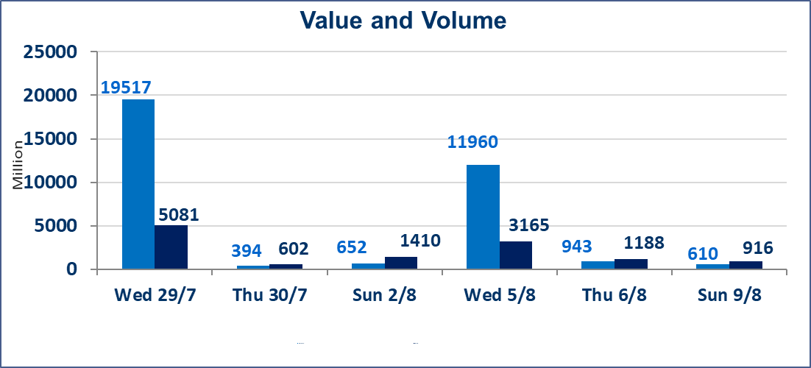
المؤشر60 ISX اليوم | 1036.86 |  | نقطة |  |  | المؤشر15 ISX اليوم | 1264.78 | نقطة
المؤشر 60 ISX السابق | 1036.11 |  | نقطة |  |  | المؤشر 15 ISX السابق | 1264.11 | نقطة
نسبة التغير | 0.07 |  | % |  |  | نسبة التغير | 0.05 | %
عدد النقاط | 0.75 |  | نقطة |  |  | عدد النقاط | 0.67 | نقطة

الشركات المدرجة | 103 | OTC | 22 | 125 |  | الشركات غير المتداولة المدرجة | 45 | OTC | 20 | 65
الشركات المتداولة | 42 | OTC | 2 | 44 |  | الشركات المرتفعة |  |  | 18
شركات الهيئة العامة |  |  |  | 8 |  | الشركات المنخفضة |  |  | 8
الموقوفة بقرار من هيأة الأوراق المالية |  |  |  | 8
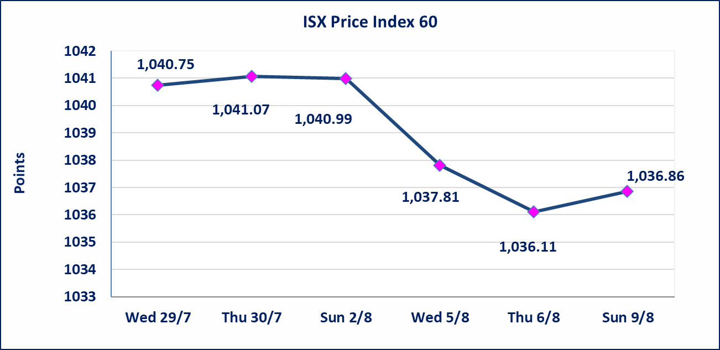
 |  |  |  |  |  | 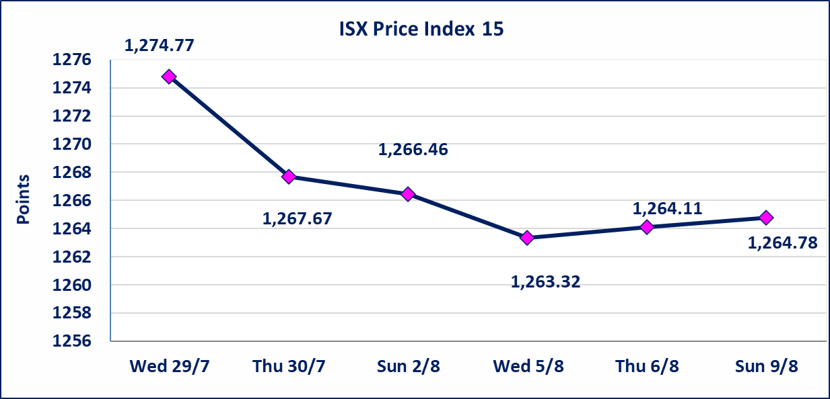

سندات الوطنية الاصدارية الاولى | ايقاف التداول على سندات الوطنية الاصدارية الاولى فئة (1,000,000،500,000) دينار إعتباراً من جلسة الخميس 2026/8/6 لقرب استحقاق الفائدة النصف السنوية . وسيتم اعادة التداول اعتبارا من جلسة 2026/8/12
الوطنية للصناعات الغذائية (INFF) | تم البدء بعمليات ايداع شهادات اسهم المساهمين لشركة الوطنية للصناعات الغذائية إعتباراً من جلسة الاحد 2026/5/24 وسيتم اطلاق التداول لحين اكمال انتهاء الاجراءات في مركز الايداع في منصة الشركات غير المدرجة ISX-OTC.
الحد الأعلى والادنى للتغير في السعر | نسبة التغير الحدود الدنيا للحركة السعرية للاسهم من (5% الى 10%) والحدود العليا من(10% الى 25%)في كافة المنصات ماعدا منصة OTC.
Web site : www.isx-iq.net E-mail : info-isx@isx-iq.net |  |  |  |  | 07834000034 - 07711211522 : ص . ب :3607 العلوية الهاتف |  |  |  |  |  | بغداد /الكرادة/ قرب المسرح الوطني /مجاور مصرف الخليج التجاري

نسبة التغير
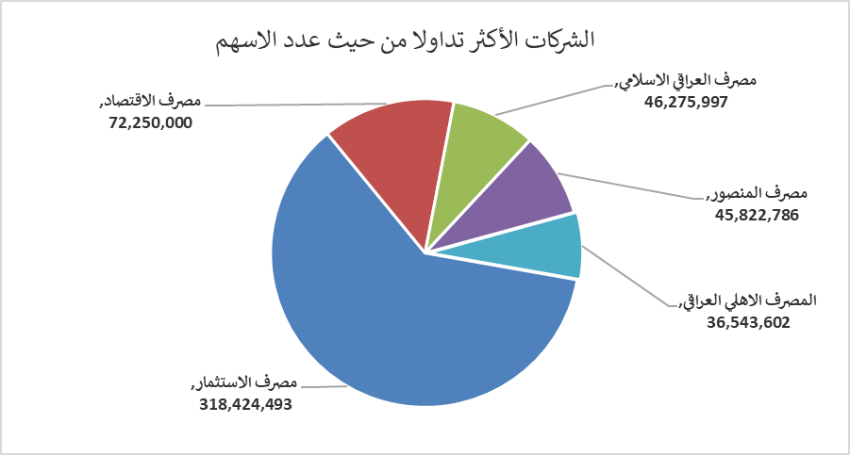
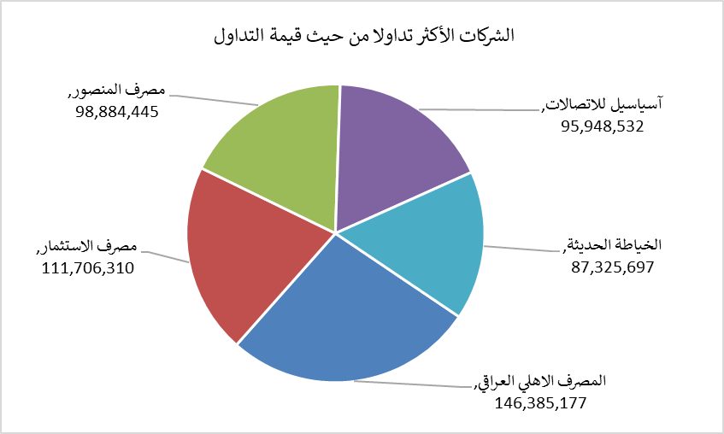
الشركات الأكثر ارتفاعاً وانخفاضاً

نسبة التغير لاسعار الاغلاق الاكثر ارتفاعاً |  |  |  | نسبة التغير لاسعار الاغلاق الاكثر انخفاضاً
اسم الشركة | اغلاق | التغير(%) | الاسهم المتداولة | اسم الشركة | اغلاق | التغير (%) | الاسهم المتداولة
مصرف ايلاف | 0.350 | 12.90 | 4,200 | مصرف سومر التجاري | 0.230 | -4.17 | 210,000
العراقية لصناعات الكارتون | 2.000 | 11.11 | 105,460 | المعمورة العقارية | 3.550 | -3.79 | 7,284,064
نقل المنتجات النفطية | 1.660 | 10.67 | 41,836 | مصرف التجاري العراقي الاسلامي | 0.600 | -1.64 | 5,688,358
مدينة العاب الكرخ السياحية | 4.800 | 8.84 | 16,803,000 | العراقية لانتاج البذور | 5.700 | -0.87 | 10,931,064
الوطنية لصناعات الاثاث المنزلي | 1.250 | 8.70 | 502,191 | فندق فلسطين | 18.850 | -0.79 | 330,896

الشركات الاكثر نشاطا حسب الاسهم المتداولة (حجم التداول) |  |  |  | الشركات الاكثر نشاطا حسب القيمة المتداولة
اسم الشركة | اغلاق | التغير(%) | الاسهم المتداولة | اسم الشركة | اغلاق | التغير (%) | القيمة المتداولة
مصرف الاستثمار | 0.350 | 0.00 | 318,424,493 | المصرف الاهلي العراقي | 4.000 | 0.00 | 146,385,177
مصرف الاقتصاد | 0.240 | 0.00 | 72,250,000 | مصرف الاستثمار | 0.350 | 0.00 | 111,706,310
مصرف العراقي الاسلامي | 1.190 | 2.59 | 46,275,997 | مصرف المنصور | 2.150 | -0.46 | 98,884,445
مصرف المنصور | 2.150 | -0.46 | 45,822,786 | آسياسيل للاتصالات | 16.080 | 0.19 | 95,948,532
المصرف الاهلي العراقي | 4.000 | 0.00 | 36,543,602 | الخياطة الحديثة | 7.200 | 1.41 | 87,325,697

